計変(1面)
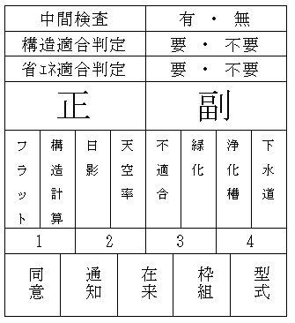
第四号様式（第一条の三、第三条、第三条の三関係）

 |  |  |  |  | 計画変更確認申請書（建築物）

 |  |  |  |  | （第一面）

 | 建築基準法第６条第１項又は第６条の２第１項の規定による計画の変更の確認を申請します。この申請にあたっては、株式会社ＣＩ東海確認検査業務約款を遵守します。又、この申請書及び添付図書に記載の事項は、事実に相違ありません。

 | 株式会社 CI東海
 | 代表取締役 坂崎 日支夫 様
 |  |  |  |  |  |  |  |  |  | 令和 |  |  | 年 |  | 月 |  |  | 日
 |  |  |  |  |  |  | 申請者氏名 |  |  |  |  |  |  |  |  |  |  |  |  | 印
 |  |  |  |  |  |  | 設計者氏名 |  |  |  |  |  |  |  |  |  |  |  |  | 印

※受付欄 |  |  |  | ※消防関係同意欄 |  |  |  | ※決裁欄 |  |  | ※確認番号欄

 |  |  |  |  |  |  |  |  |  |  |  | 平成 |  | 年 |  | 月 |  |  | 日

 |  |  |  |  |  |  |  |  |  |  |  | 第R 確変建築CI東海 号

 |  |  |  |  |  |  |  |  |  |  |  | 係員印

※手数料欄

 | 【計画を変更する建築物の直前の確認】
 |  | 【確認済証番号】第 号
 |  | 【確認済証交付年月日】令和 年 月 日
 |  | 【確認済証交付者】
 |  | 【計画変更の概要】

備 考

※確認済証 交付欄 |  |  | 受領 年月日 |  |  | 受領者連絡先 事務所・氏名 |  |  |  |  |  |  |  |  |  |  | 受領 印

 |  |  |  |  |  |  |  |  | TEL

